FEBRERO
COTIZACIÓN PROPUESTA_TRANSVIAL_26.02.26
Nº | Cód. Artíc. | Artículo | Foto | Cant. | Costo Unit. (S/.) NO Incl. IGV | Tiempo Entrega | Detalles | Costo Total. (S/.) NO Incl. IGV |  | proveedor | Cod. Prod. Prov. | Obseraciones | costo $ | COSTO S/. | % | Resultado | Margen | Total | Cantidad | Costo MUESTRA Unidad | Movilidad | Total Producto | Tipo de Impresión | Costo impresión | Cant Color | Cant Lados | Cantidad por Millar | Costo Impresión | Empaq | Seguro CRT | Total | Costo S/. Sin IGV | I.G.V | TOTAL
1 | KIT DIA DE LA MUJER |  | Imagen referencial | 400 | S/. 37.00 | 5 a 7 Días útiles | KIT DIA DE LA MUJER Mug Termico Material: Acero 304 y tapa plastica, Doble pared Capacidad: 11 onzas o 330 ml Color: Lila Incluye logo Transvial + Nombre personalizado. Tarjeta Material puede ser couche 300 grs. Incluye impresión tira y retira, corte recto. Medida: A6 Papel Seda Papel delgado fino y suave Color: Lila Caja de presentación Cubo Caja microcorrugada de 15 x 15 x 15 cm. Color: Natural Incluye logo a 1 color a 1 lado en la tapa (opcional) Presentación: Grupal *Incluye servicio de armado *Diseño o arte debe ser facilitado por el cliente. | S/. 14,800.00 | 15% | CASA HUAMANI / TARJETA IMPRESIONES GRAFICAS GENERALES / TAILOY / COMPINA | AYUDAME ACA ESA CAJA | CASA HUAMANI S/.15 incluido IGV / IMPRESIONES GRAFICAS GENERALES Tarjeta S/.1.11 incluido IGV / TAILOY Papel seda S/.1,3 Incluido IGV / COMPINA Servicio de Armado S/.2 + IGV |  | S/. 18.00 | 30 | S/. 5.40 | S/. 2,160.00 | S/. 23.40 | 400 | S/. 36.00 | S/. 265.00 | S/. 9,661.00 |  |  | 1 | 1 | 1 | S/. 0.00 | S/. 95.00 | S/. 146.34 | S/. 9,902.34 | S/. 24.76 | S/. 4.46 | S/. 29.21

COTIZACIÓN PROPUESTA_TRANSVIAL_26.02.26
Nº | Cód. Artíc. | Artículo | Foto | Cant. | Costo Unit. (S/.) NO Incl. IGV | Tiempo Entrega | Detalles | Costo Total. (S/.) NO Incl. IGV |  | proveedor | Cod. Prod. Prov. | Obseraciones | costo $ | COSTO S/. | % | Resultado | Margen | Total | Cantidad | Costo MUESTRA Unidad | Movilidad | Total Producto | Tipo de Impresión | Costo impresión | Cant Color | Cant Lados | Cantidad por Millar | Costo Impresión | Empaq | Seguro CRT | Total | Costo S/. Sin IGV | I.G.V | TOTAL
1 | KIT DIA DE LA MUJER |  | Imagen referencial | 45 | S/. 37.00 | 5 a 7 Días útiles | KIT DIA DE LA MUJER Mug Termico Material: Acero 304 y tapa plastica, Doble pared Capacidad: 11 onzas o 330 ml Color: Lila Incluye logo Transvial + Nombre personalizado. Tarjeta Material puede ser couche 300 grs. Incluye impresión tira y retira, corte recto. Medida: A6 Papel Seda Papel delgado fino y suave Color: Lila Caja de presentación Cubo Caja microcorrugada de 15 x 15 x 15 cm. Color: Natural Incluye logo a 1 color a 1 lado en la tapa (opcional) Presentación: Grupal *Incluye servicio de armado *Diseño o arte debe ser facilitado por el cliente. | S/. 1,665.00 | 26% | CASA HUAMANI / TARJETA IMPRESIONES GRAFICAS GENERALES / TAILOY / COMPINA | AYUDAME ACA ESA CAJA | CASA HUAMANI S/.15 incluido IGV / IMPRESIONES GRAFICAS GENERALES Tarjeta S/.1.11 incluido IGV / TAILOY Papel seda S/.1,3 Incluido IGV / COMPINA Servicio de Armado S/.2 + IGV |  | S/. 22.00 | 43 | S/. 9.46 | S/. 425.70 | S/. 31.46 | 45 | S/. 22.00 | S/. 180.00 | S/. 1,617.70 |  |  | 1 | 1 | 1 | S/. 0.00 | S/. 18.19 | S/. 24.54 | S/. 1,660.42 | S/. 36.90 | S/. 6.64 | S/. 43.54

COTIZACIÓN PROPUESTA_TRANSVIAL_26.02.26
Nº | Cód. Artíc. | Artículo | Foto | Cant. | Costo Unit. (S/.) NO Incl. IGV | Tiempo Entrega | Detalles | Costo Total. (S/.) NO Incl. IGV |  | proveedor | Cod. Prod. Prov. | Obseraciones | costo $ | COSTO S/. | % | Resultado | Margen | Total | Cantidad | Costo MUESTRA Unidad | Movilidad | Total Producto | Tipo de Impresión | Costo impresión | Cant Color | Cant Lados | Cantidad por Millar | Costo Impresión | Empaq | Seguro CRT | Total | Costo S/. Sin IGV | I.G.V | TOTAL
1 | KIT DIA DE LA MUJER |  | 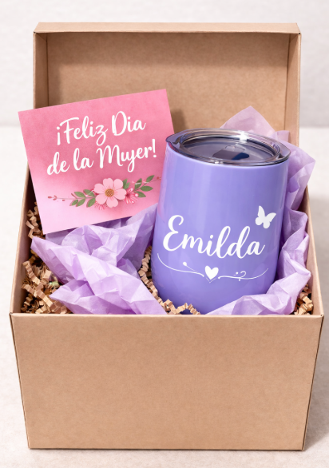 Imagen referencial | 45 | S/. 39.90 | 5 a 7 Días útiles | KIT DIA DE LA MUJER Mug Termico Material: Acero 304 y tapa plastica, Doble pared Capacidad: 11 onzas o 330 ml Color: Lila Incluye logo Transvial + Nombre personalizado. Tarjeta Material puede ser couche 300 grs. Incluye impresión tira y retira, corte recto. Medida: A6 Papel Seda Papel delgado fino y suave Color: Lila Caja de presentación Cubo Caja microcorrugada de 15 x 15 x 15 cm. Color: Natural Incluye logo a 1 color a 1 lado en la tapa (opcional) Presentación: Grupal *Incluye servicio de armado *Diseño o arte debe ser facilitado por el cliente. | S/. 1,795.50 | 26% | CASA HUAMANI / TARJETA IMPRESIONES GRAFICAS GENERALES / TAILOY / COMPINA | 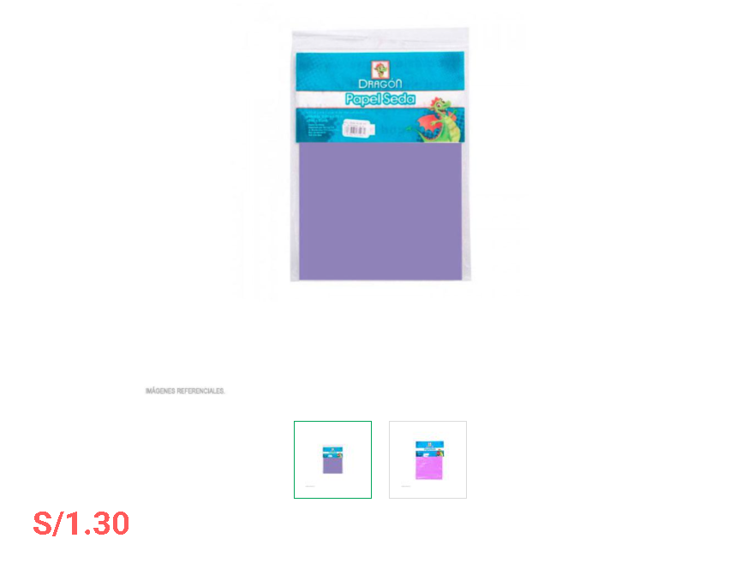 AYUDAME ACA ESA CAJA | CASA HUAMANI S/.15 incluido IGV / IMPRESIONES GRAFICAS GENERALES Tarjeta S/.1.11 incluido IGV / TAILOY Papel seda S/.1,3 Incluido IGV / COMPINA Servicio de Armado S/.2 + IGV |  | S/. 23.09 | 45 | S/. 10.39 | S/. 467.55 | S/. 33.48 | 45 | S/. 23.09 | S/. 180.00 | S/. 1,709.64 |  |  | 1 | 1 | 1 | S/. 0.00 | S/. 18.19 | S/. 25.92 | S/. 1,753.74 | S/. 38.97 | S/. 7.01 | S/. 45.99

JUNIO
COTIZACIÓN PROPUESTA_TRANSVIAL_01.06.26
Nº | Cód. Artíc. | Artículo | Foto | Cant. | Costo Unit. (S/.) NO Incl. IGV | Tiempo Entrega | Detalles | Costo Total. (S/.) NO Incl. IGV |  | proveedor | Cod. Prod. Prov. | Obseraciones | costo $ | COSTO S/. | % | Resultado | Margen | Total | Cantidad | Costo MUESTRA Unidad | Movilidad | Total Producto | Tipo de Impresión | Costo impresión | Cant Color | Cant Lados | Cantidad por Millar | Costo Impresión | Empaq | Seguro CRT | Total | Costo S/. Sin IGV | I.G.V | TOTAL
1 | COIF-FB-6001 | MOCHILA PLEGABLE MULTIFUNCION 3 EN 1 | 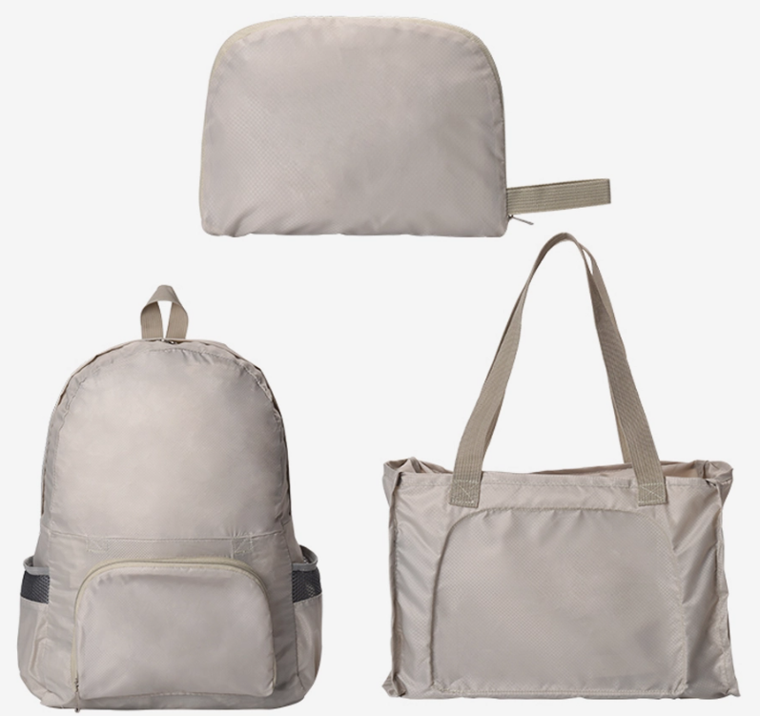 Imagen Referencial | 400 | S/. 24.49 | 8 a 10 Días útiles | MOCHILA PLEGABLE MULTIFUNCIÓN 3 EN 1 Material: Poliéster 230T Medidas mochila: 44 x 35 cm Medidas cartera: 23 x 33 cm Medidas cartuchera: 17 x 23 cm Color: Gris y rojo Presentación: Embolsado individual, empaque plástico grupal. * Incluye 1 logo estampado en DTF full color en la parte frontal *Diseño o arte debe ser facilitado por el cliente. | S/. 9,796.00 | 22% | IMPORTACIONES FACUNDO | FB-6001 NO HAY NEGRO | S/.18 Incluido IGV |  | S/. 15.45 | 35 | S/. 5.41 | S/. 2,163.09 | S/. 20.86 | 400 | S/. 77.25 | S/. 250.00 | S/. 8,670.60 | DFT | S/. 800.00 | 1 | 1 | 1 | S/. 800.00 | S/. 95.00 | S/. 143.48 | S/. 9,709.08 | S/. 24.27 | S/. 4.37 | S/. 28.64
2 | COIF-FB-6002 | MOCHILA DE LONA | 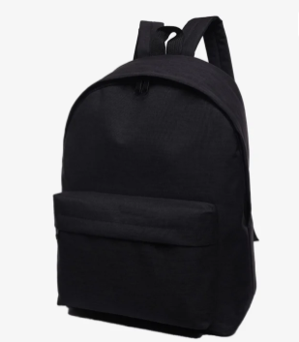 Imagen Referencial | 400 | S/. 26.99 | 8 a 10 Días útiles | MOCHILA DE LONA Material: Poliéster 230T Medida: 40 x 30 cm Color: Negro, azul, gris Presentación: Embolsado individual, empaque plástico grupal. * Incluye 1 logo estampado en DTF full color en la parte frontal *Diseño o arte debe ser facilitado por el cliente. | S/. 10,796.00 | 22% | IMPORTACIONES FACUNDO | FB-6002 | S/.20.24 Incluido IGV Precio me dio Proveedor mdirecto |  | S/. 17.30 | 35 | S/. 6.05 | S/. 2,421.88 | S/. 23.35 | 400 | S/. 86.50 | S/. 300.00 | S/. 9,728.03 | DFT | S/. 800.00 | 1 | 1 | 1 | S/. 800.00 | S/. 95.00 | S/. 159.35 | S/. 10,782.38 | S/. 26.96 | S/. 4.85 | S/. 31.81
3 | COIT-WBACK22 | MOCHILA CRUZADA | 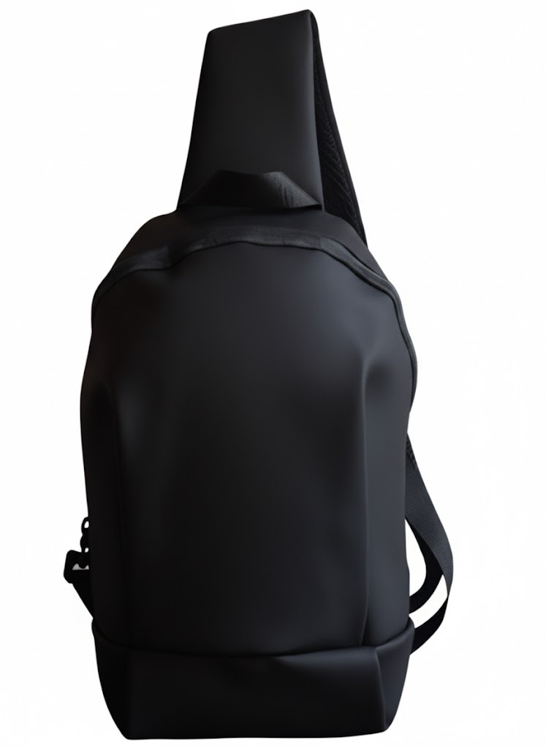 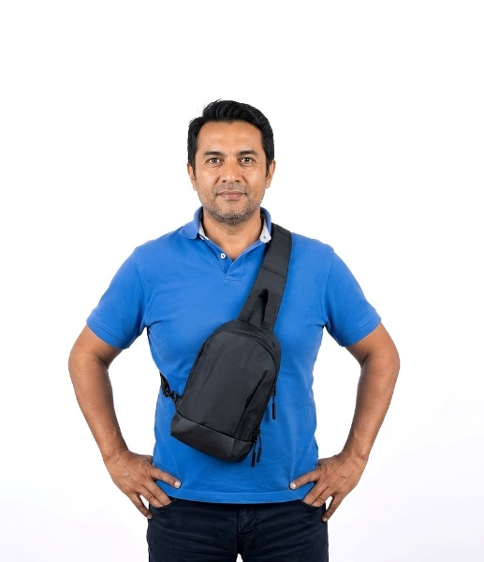 Imagen Referencial | 400 | S/. 34.99 | 8 a 10 Días útiles | MOCHILA CRUZADA Tamaño: 28 cm. altura, 17 cm. ancho, 8 cm. fuelle Capacidad: 20 L Peso: 550 gr. Material: PU Color: Negro Presentación: Embolsado individual, empaque plástico grupal. * Incluye 1 logo estampado en DTF full color en la parte frontal *Diseño o arte debe ser facilitado por el cliente. | S/. 13,996.00 | 21% | ITEC |  |  |  | S/. 23.50 | 32 | S/. 7.52 | S/. 3,008.00 | S/. 31.02 | 400 | S/. 117.50 | S/. 340.00 | S/. 12,865.50 | DFT | S/. 800.00 | 1 | 1 | 1 | S/. 800.00 | S/. 95.00 | S/. 206.41 | S/. 13,966.91 | S/. 34.92 | S/. 6.29 | S/. 41.20
4 | COPP-TX-151 | MOCHILA PORTALAPTOP- IMPORTADO | 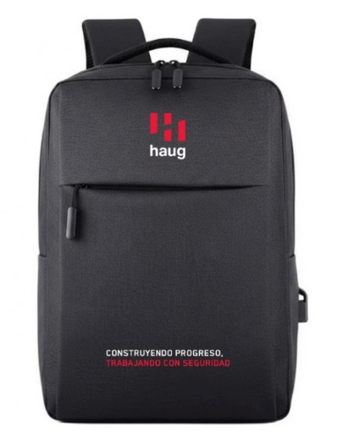 Imagen Referencial | 400 | S/. 43.90 | 8 a 10 Días útiles | MOCHILA PORTALAPTOP- IMPORTADO MOCHILA CON ADAPTADOR USB PARA CONECTAR CABLE (USO OPCIONAL) MATERIAL: NYLON IMPORTADO IMPERMEABLE PRESENTACION: POLYBAG DIMENSIONES: 40x29x10.5 (base) cm Color: Negro y gris Presentación: Embolsado individual, empaque plástico grupal. * Incluye 1 logo estampado en DTF full color en la parte frontal *Diseño o arte debe ser facilitado por el cliente. | S/. 17,560.00 | 23% | PROMOS PERU ITEC | TX-151 | S/.30 + IGV |  | S/. 30.00 | 33 | S/. 9.90 | S/. 3,960.00 | S/. 39.90 | 400 | S/. 150.00 | S/. 310.00 | S/. 16,420.00 | DFT | S/. 800.00 | 1 | 1 | 1 | S/. 800.00 | S/. 95.00 | S/. 259.72 | S/. 17,574.73 | S/. 43.94 | S/. 7.91 | S/. 51.85

